CollectiveAccess
Image | Object | Description | Date
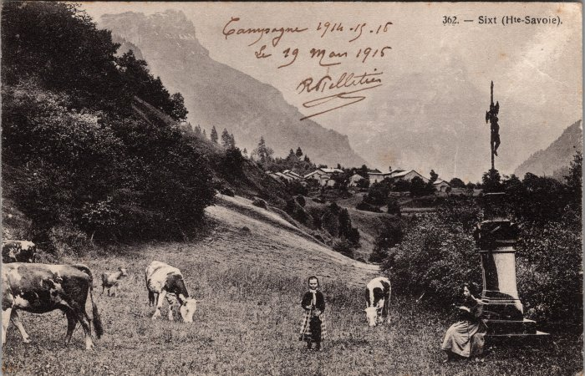 | Pâturage aux Curtets - 1915 (2-3645) | Pâturage aux Curtets, le 19 mars 1915
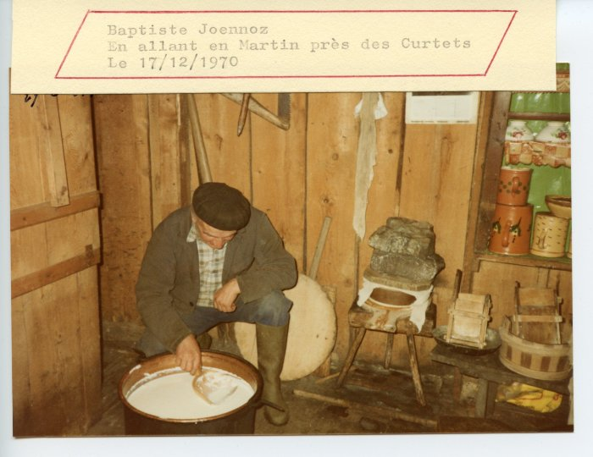 | Baptiste JOENNOZ transformant la tomme (24-076) | Baptiste JOENNOZ transformant la tomme le 17 décembre 1970 près des Curtets

